urakkamittausp.
Urakkapöytäkirja
Suuttimet kierreputki
Suuttimet uraputki
Suuttimet puristamalla
Syöttörunkoputki hitsattavat |  |  | SPRINKLER URAKANMITTAUSOHJELMA 2022 - 2025
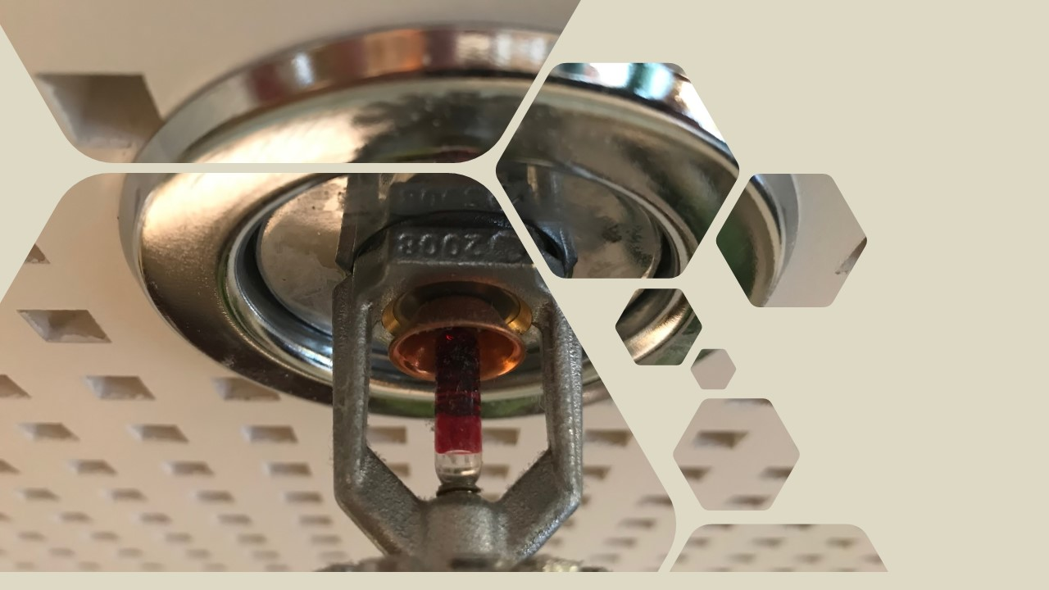
Syöttörunkoputki kierreputki
Syöttörunkoputki puristamalla
Syöttörunkoputket uraliitoksin
Kojeet ja varusteet |  |  | Urakkatunnit
Muut sovitut |  |  | Välipohjat
Normiaikojen summa |  |  | Etumieslisä
 |  |  | Jakolista
 |  |  | NHK-muuttuu kesken urakan

Lisätietoja Rakennusliitto
Niko Räsänen
puh. 040 508 7731
niko.rasanen@rakennusliitto.fi
Ohjelma perustuu: Vuosien 2023-2025
Talotekniikka-alan LVI-Toimialan
työehtosopimukseen |  |  |  |  |  |  |  |  |  | Päivitetty 3.5.2023

 |  |  | SPRINKLERALAN URAKKAMITTAUSPÖYTÄKIRJA

 |  | Välimittaus |  |  | Urakkalaskelma automaattisia sammutusjärjestelmiä varten
 |  | Loppumittaus

 |  | Työmaa: |  |  |  |  |  |  |  | Työ nro

 |  | Asentaja: |  |  |  |  |  |  |  | Aika

 |  |  |  |  | etusivu

 |  |  |  |  | etusivu
Mom. 1. SUUTTIMET KIERREPUTKI |  |  |  | VAATIVUUSLISÄT JA OLOSUHDELISÄT

 |  |  |  |  |  | Haitta- lisä% | Haitta- lisä% | Haitta- lisä% | Haitta-lisä% | Haitta- lisä% | Haitta- lisä% | Esivalmiste vähennys% | Esivalmiste vähennys%

 |  |  |  |  |  | 1% | 1% | 1% | 1% | 1% | 1% | -1% | -1%
Suuttimet | Määrä KPL | Normiaika NH/KPL | Yhteensä NH | Nimike |  | Määrä kpl | Määrä kpl | Määrä kpl | Määrä kpl | Määrä kpl | Määrä kpl | Määrä kpl | Määrä kpl | yhteensä NH
Normaalisuutin vapaa-asennus | 0 | 1.20 | 0.00 | Vapaa-asennus |  |  |  |  |  |  |  |  |  | 0.00 | 0.00 | 0.00 | 0.00
Norm.suutin nousu tai laskuputki | 0 | 1.30 | 0.00 | Nousu tai laskuputkella |  |  |  |  |  |  |  |  |  | 0.00 | 0.00 | 0.00 | 0.00
Peiteprikalla tai asennus-kehyksellä kiinteä putki |  |  |  | Peiteprikalla tai asennuskehyksellä kiinteä putki
 | 0 | 1.60 | 0.00 |  |  |  |  |  |  |  |  |  |  | 0.00 | 0.00 | 0.00 | 0.00
Peiteprikalla tai asennuskehyksellä joustava putki |  |  |  | Peiteprikalla tai asennuskehyksellä joustava putki
 | 0 | 1.30 | 0.00 |  |  |  |  |  |  |  |  |  |  | 0.00 | 0.00 | 0.00 | 0.00
Välitilasuutin | 0 | 0.80 | 0.00 | Välitila |  |  |  |  |  |  |  |  |  | 0.00 | 0.00 | 0.00 | 0.00
Gridijärjestelmä | 0 | 1.00 | 0.00 | Gridijärjestelmä |  |  |  |  |  |  |  |  |  | 0.00 | 0.00 | 0.00 | 0.00
Kuivajärjestelmä | 0 | 1.30 | 0.00 | Kuivajärjestelmä |  |  |  |  |  |  |  |  |  | 0.00 | 0.00 | 0.00 | 0.00

 |  |  |  |  |  |  |  |  |  |  |  | KPL | NH/putki
 |  |  |  | Palo-osastoinista johtuva, suunnitelma-asiakirjoissa esitetty kanakointi |  |  |  |  |  |  |  |  | 0.10 | 0.00

NORMIAIKASUMMA |  |  | 0.00 |  |  |  |  |  |  |  | NORMIAIKASUMMA |  | 0.00

 |  |  |  |  | etusivu
Mom. 1. SUUTTIMET URAPUTKI |  |  |  | VAATIVUUSLISÄT JA OLOSUHDELISÄT

 |  |  |  |  |  | Haitta- lisä% | Haitta- lisä% | Haitta- lisä% | Haitta-lisä% | Haitta- lisä% | Haitta- lisä% | Esivalmiste vähennys% | Esivalmiste vähennys%

 |  |  |  |  |  | 1% | 1% | 1% | 1% | 1% | 1% | -1% | -1%
Suuttimet | Määrä KPL | Normiaika NH/KPL | Yhteensä NH | Nimike |  | Määrä kpl | Määrä kpl | Määrä kpl | Määrä kpl | Määrä kpl | Määrä kpl | Määrä kpl | Määrä kpl | yhteensä NH
Normaalisuutin vapaa-asennus | 0 | 1.00 | 0.00 | Normaalisuutin vapaa-asennus |  |  |  |  |  |  |  |  |  | 0.00 | 0.00 | 0.00 | 0.00
Normaalisuutin vapaa-asennus koko >50 |  |  |  | Normaalisuutin vapaa-asennus koko >50
 | 0 | 1.30 | 0.00 |  |  |  |  |  |  |  |  |  |  | 0.00 | 0.00 | 0.00 | 0.00
Normaalisuutin nousu tai laskuputkella |  |  |  | Normaalisuutin nousu tai laskuputkella
 | 0 | 1.10 | 0.00 |  |  |  |  |  |  |  |  |  |  | 0.00 | 0.00 | 0.00 | 0.00
Suutin peiteprikalla tai asennus-kehyksellä joustava putki |  |  |  | Suutin peiteprikalla tai asen-nukehyksellä joustava putki
 | 0 | 1.20 | 0.00 |  |  |  |  |  |  |  |  |  |  | 0.00 | 0.00 | 0.00 | 0.00
Välitilasuutin | 0 | 0.80 | 0.00 | Välitilasuutin |  |  |  |  |  |  |  |  |  | 0.00 | 0.00 | 0.00 | 0.00
Suutin gridijärjestelmään | 0 | 0.80 | 0.00 | Suutin gridijärjestelmään |  |  |  |  |  |  |  |  |  | 0.00 | 0.00 | 0.00 | 0.00
Suutin gridijärjestelmään >50 | 0 | 1.20 | 0.00 | Suutin gridijärjestelmään >50 |  |  |  |  |  |  |  |  |  | 0.00 | 0.00 | 0.00 | 0.00
Kuivajärjestelmäsuutin | 0 | 1.10 | 0.00 | Kuivajärjestelmäsuutin |  |  |  |  |  |  |  |  |  | 0.00 | 0.00 | 0.00 | 0.00

 |  |  |  |  |  |  |  |  |  |  |  | KPL | NH/putki
 |  |  |  | Palo-osastoinista johtuva, suunnitelma-asiakirjoissa esitetty kanakointi |  |  |  |  |  |  |  |  | 0.10 | 0.00

NORMIAIKASUMMA |  |  | 0.00 |  |  |  |  |  |  |  | NORMIAIKASUMMA |  | 0.00

 |  |  |  |  | etusivu
Mom. 1. SUUTTIMET PURISTAMALLA |  |  |  | VAATIVUUSLISÄT JA OLOSUHDELISÄT

 |  |  |  |  |  | Haitta- lisä% | Haitta- lisä% | Haitta- lisä% | Haitta-lisä% | Haitta- lisä% | Haitta- lisä% | Esivalmiste vähennys% | Esivalmiste vähennys%

 |  |  |  |  |  | 1% | 1% | 1% | 1% | 1% | 1% | -1% | -1%
Suuttimet | Määrä KPL | Normiaika NH/KPL | Yhteensä NH | Nimike |  | Määrä kpl | Määrä kpl | Määrä kpl | Määrä kpl | Määrä kpl | Määrä kpl | Määrä kpl | Määrä kpl | yhteensä NH
Normaalisuutin vapaa-asennus | 0 | 0.96 | 0.00 | Vapaa-asennus |  |  |  |  |  |  |  |  |  | 0.00 | 0.00 | 0.00 | 0.00
Norm.suutin nousu tai laskuputki | 0 | 1.04 | 0.00 | Nousu tai laskuputkella |  |  |  |  |  |  |  |  |  | 0.00 | 0.00 | 0.00 | 0.00
Peiteprikalla tai asennuskehyksellä kiinteä putki |  |  |  | Peiteprikalla tai asennuskehyksellä kiinteä putki
 | 0 | 1.28 | 0.00 |  |  |  |  |  |  |  |  |  |  | 0.00 | 0.00 | 0.00 | 0.00
Peiteprikalla tai asennus-kehyksellä joustava putki |  |  |  | Peiteprikalla tai asennuskehyksellä joustava putki
 | 0 | 1.04 | 0.00 |  |  |  |  |  |  |  |  |  |  | 0.00 | 0.00 | 0.00 | 0.00
Välitilasuutin | 0 | 0.64 | 0.00 | Välitila |  |  |  |  |  |  |  |  |  | 0.00 | 0.00 | 0.00 | 0.00
Gridijärjestelmä | 0 | 0.80 | 0.00 | Gridijärjestelmä |  |  |  |  |  |  |  |  |  | 0.00 | 0.00 | 0.00 | 0.00
Kuivajärjestelmä | 0 | 1.04 | 0.00 | Kuivajärjestelmä |  |  |  |  |  |  |  |  |  | 0.00 | 0.00 | 0.00 | 0.00

 |  |  |  |  |  |  |  |  |  |  |  | KPL | NH/putki
 |  |  |  | Palo-osastoinista johtuva, suunnitelma-asiakirjoissa esitetty kanakointi |  |  |  |  |  |  |  |  | 0.10 | 0.00

NORMIAIKASUMMA |  |  | 0.00 |  |  |  |  |  |  |  | NORMIAIKASUMMA |  | 0.00

 |  |  |  |  | etusivu
Mom. 2. SYÖTTÖRUNKOPUTKET |  |  |  | VAATIVUUSLISÄT JA OLOSUHDELISÄT
HITSATTAVAT
 |  |  |  |  |  | Haitta- lisä% | Haitta- lisä% | Haitta- lisä% | Haitta-lisä% | Haitta- lisä% | Haitta- lisä% | Esivalmiste vähennys% | Esivalmiste vähennys%

 |  |  |  |  |  | 1% | 1% | 1% | 1% | 1% | 1% | -1% | -1%
Hitsattavat Du | Määrä m | Normiaika NH/m | Yhteensä NH | Hitsattavat Du |  | Määrä m | Määrä m | Määrä m | Määrä m | Määrä m | Määrä m | Määrä m | Määrä m | yhteensä NH
-63 | 0 | 0.60 | 0.00 | -63 |  |  |  |  |  |  |  |  |  | 0.00 | 0.00 | 0.00 | 0.00
-76,1 | 0 | 0.65 | 0.00 | -76,1 |  |  |  |  |  |  |  |  |  | 0.00 | 0.00 | 0.00 | 0.00
-88,9 | 0 | 0.70 | 0.00 | -88,9 |  |  |  |  |  |  |  |  |  | 0.00 | 0.00 | 0.00 | 0.00
114,3 | 0 | 0.80 | 0.00 | 114,3 |  |  |  |  |  |  |  |  |  | 0.00 | 0.00 | 0.00 | 0.00
139,7 | 0 | 0.90 | 0.00 | 139,7 |  |  |  |  |  |  |  |  |  | 0.00 | 0.00 | 0.00 | 0.00
168,3 | 0 | 1.10 | 0.00 | 168,3 |  |  |  |  |  |  |  |  |  | 0.00 | 0.00 | 0.00 | 0.00
219,1 | 0 | 1.30 | 0.00 | 219,1 |  |  |  |  |  |  |  |  |  | 0.00 | 0.00 | 0.00 | 0.00

 |  |  |  |  |  |  |  |  |  |  |  | KPL | NH/putki
 |  |  |  | Palo-osastoinista johtuva, suunnitelma-asiakirjoissa esitetty kanakointi |  |  |  |  |  |  |  |  | 0.10 | 0.00

NORMIAIKASUMMA |  |  | 0.00 |  |  |  |  |  |  |  | NORMIAIKASUMMA |  | 0.00

 |  |  |  |  | etusivu
Mom. 2. SYÖTTÖRUNKOPUTKET |  |  |  | VAATIVUUSLISÄT JA OLOSUHDELISÄT
KIERRELIITOKSIN
 |  |  |  |  |  | Haitta- lisä% | Haitta- lisä% | Haitta- lisä% | Haitta-lisä% | Haitta- lisä% | Haitta- lisä% | Esivalmiste vähennys% | Esivalmiste vähennys%

 |  |  |  |  |  | 1% | 1% | 1% | 1% | 1% | 1% | -1% | -1%
Kierreliitoksin Du | Määrä m | Normiaika NH/m | Yhteensä NH | Kierreliitoksin Du |  | Määrä m | Määrä m | Määrä m | Määrä m | Määrä m | Määräm | Määrä m | Määrä m | yhteensä NH
-63 | 0 | 0.55 | 0.00 | -63 |  |  |  |  |  |  |  |  |  | 0.00 | 0.00 | 0.00 | 0.00
-76,1 | 0 | 0.60 | 0.00 | -76,1 |  |  |  |  |  |  |  |  |  | 0.00 | 0.00 | 0.00 | 0.00
-88,9 | 0 | 0.65 | 0.00 | -88,9 |  |  |  |  |  |  |  |  |  | 0.00 | 0.00 | 0.00 | 0.00
...

